Sheet1
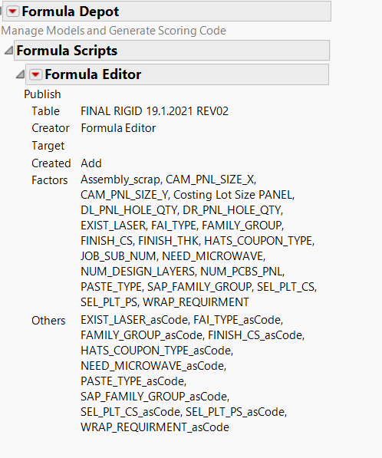
 | להיכנס לסקריפט רק אם הערך הוא אחד מהערכים בעמודה - אם לא לא להיכנס | להיכנס רק אם קיים ערך מספרי -לפי מה שכתבתי מתחת

שאלון משתמש | שאלון משתמש | שאלון משתמש | שאלון משתמש | שאלון משתמש | שאלון משתמש | שאלון משתמש | שאלון משתמש | שאלון משתמש | שאלון משתמש | שאלון משתמש | שאלון משתמש | שאלון משתמש | שאלון משתמש | שאלון משתמש | שאלון משתמש | שאלון משתמש | שאלון משתמש | שאלון משתמש | שאלון משתמש | שאלון משתמש | שאלון משתמש (שלומית לפי HASH)
מאפייני מק"ט | מאפייני מק"ט | מאפייני מק"ט | MARC - LOSGR | מאפייני מק"ט | מאפייני מק"ט | מאפייני מק"ט | מאפייני מק"ט | מאפייני מק"ט | מאפייני מק"ט | מאפייני מק"ט | מאפייני מק"ט | מאפייני מק"ט | מאפייני מק"ט | מאפייני מק"ט | מאפייני מק"ט | מאפייני מק"ט | מאפייני מק"ט | מאפייני מק"ט | מאפייני מק"ט | מאפייני מק"ט | MARC
CIRCUIT_TYPE | CAM_PNL_SIZE_X | CAM_PNL_SIZE_Y | Costing Lot Size PANEL | DL_PNL_HOLE_QTY | DR_PNL_HOLE_QTY | EXIST_LASER | FAI_TYPE | FAMILY_GROUP | FINISH_CS | FINISH_THK | HATS_COUPON_TYPE | JOB_SUB_NUM | NEED_MICROWAVE | NUM_DESIGN_LAYERS | NUM_PCBS_PNL | PASTE_TYPE | SAP_FAMILY_GROUP | SEL_PLT_CS | SEL_PLT_PS | WRAP_REQUIRMENT | Assembly_scrap
RIGID | 9 | 9 | חובה למלא ערך - מספר שלם - גם 0 מותר | חובה למלא ערך - מספר שלם - גם 0 מותר | חובה למלא ערך - מספר שלם - גם 0 מותר | YES | PER AS9102 REPORT | CERAMIC | NONE | ערך מספרי - גדול מ 0 - מספרים עשרוניים או שלמים | NONE | 0 | YES | 1 | חובה למלא ערך - מספר שלם - גדול מ 0 | NONE | CERAMIC | NONE | NONE | NONE | מספר שלם 0 עד 99 כולל
 | 12 | 12 |  |  |  | NO | NONE | POLYAMID | HAL |  | EXTERNAL | 1 | NO | 2 |  | THROUGH | POLYAMID | CNTR_HG | CNTR_HG | IPC 6012 CLASS3
 | 18 | 18 |  |  |  |  | RC-28 | GLASS EPOXY | CHM_TIN |  | INTERNAL | 3 |  | 3 |  | LASER | GLASS EPOXY | SA_HG_NI | SA_HG_NI | IPC 6018 CLASS3
 | 24 | 24 |  |  |  |  | RC-06 | MIX | CHM_GOLD |  |  | 2 |  | 4 |  | LASER-THROUGH |  | SA_HG | SA_HG | IPC 6012 CLASS2
 | 16 | 16 |  |  |  |  | PER AS9100 MICRO SECTION |  | CHM_SILV |  |  | 4 |  | 5 |  | THROUGH-LASER BACK DRILL |  |  |  | IPC 6018 CLASS2
 | 21 | 21 |  |  |  |  | PER AS9100 REPORT |  | FULL_NI |  |  | 5 |  | 6
 | 15 | 15 |  |  |  |  |  |  | FULL_SGLD |  |  | 6 |  | 7
 |  |  |  |  |  |  |  |  | ENEPIG |  |  |  |  | 8
 |  |  |  |  |  |  |  |  | ELEC_SILV |  |  |  |  | 9
 |  |  |  |  |  |  |  |  | FULL_HGLD |  |  |  |  | 10
 |  |  |  |  |  |  |  |  |  |  |  |  |  | 11
 |  |  |  |  |  |  |  |  |  |  |  |  |  | 12
 |  |  |  |  |  |  |  |  |  |  |  |  |  | 13
 |  |  |  |  |  |  |  |  |  |  |  |  |  | 14
 |  |  |  |  |  |  |  |  |  |  |  |  |  | 15
 |  |  |  |  |  |  |  |  |  |  |  |  |  | 16
 |  |  |  |  |  |  |  |  |  |  |  |  |  | 17
 |  |  |  |  |  |  |  |  |  |  |  |  |  | 18
 |  |  |  |  |  |  |  |  |  |  |  |  |  | 19
 |  |  |  |  |  |  |  |  |  |  |  |  |  | 20
 |  |  |  |  |  |  |  |  |  |  |  |  |  | 21
 |  |  |  |  |  |  |  |  |  |  |  |  |  | 22
 |  |  |  |  |  |  |  |  |  |  |  |  |  | 23
 |  |  |  |  |  |  |  |  |  |  |  |  |  | 24
 |  |  |  |  |  |  |  |  |  |  |  |  |  | 25
 |  |  |  |  |  |  |  |  |  |  |  |  |  | 26
 |  |  |  |  |  |  |  |  |  |  |  |  |  | 27
 |  |  |  |  |  |  |  |  |  |  |  |  |  | 28
 |  |  |  |  |  |  |  |  |  |  |  |  |  | 29
 |  |  |  |  |  |  |  |  |  |  |  |  |  | 30
 |  |  |  |  |  |  |  |  |  |  |  |  |  | 31
 |  |  |  |  |  |  |  |  |  |  |  |  |  | 32
 |  |  |  |  |  |  |  |  |  |  |  |  |  | 33
 |  |  |  |  |  |  |  |  |  |  |  |  |  | 34
 |  |  |  |  |  |  |  |  |  |  |  |  |  | 35
 |  |  |  |  |  |  |  |  |  |  |  |  |  | 36
 |  |  |  |  |  |  |  |  |  |  |  |  |  | 37
 |  |  |  |  |  |  |  |  |  |  |  |  |  | 38
 |  |  |  |  |  |  |  |  |  |  |  |  |  | 39
 |  |  |  |  |  |  |  |  |  |  |  |  |  | 40

